Blad1
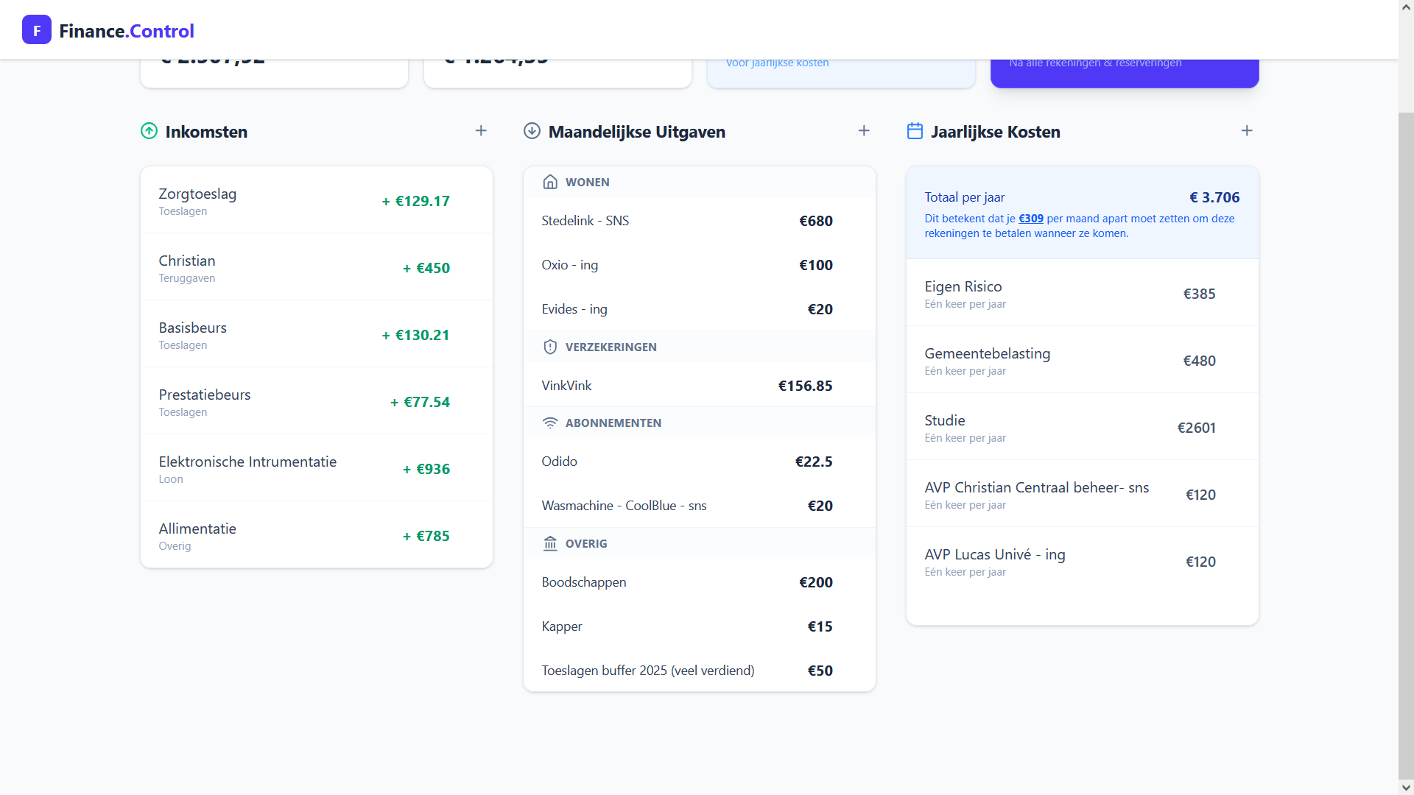
Oxxio | ing | Lucas | 1979-09-14
Evides | ing | Lucas | 1979-09-14
Dura | sns |  |  | 1270 | 450 | 820

